Plan1
CÁLCULO BDI
BDI = | (1 + AC + S + R + G) (1 + DF) (1 + L)
 | (1 - I)

 | AC - administração central
 | S - taxa de seguros
 | R - taxa de riscos
 | G - taxa de garantias
 | DF - taxa de despesas financeiras
 | L - taxa de lucro/remuneração
 | I - taxa de incidência de impostos

 |  | Valor do Orçamento SEM DESONERAÇÃO | Valor do Orçamento COM DESONERAÇÃO

 |  | R$ 1,512,856.51 | R$ 1,442,222.21

 | Tipo de Obra | CONSTRUÇÃO DE RODOVIAS E FERROVIAS (INCLUSIVE CONSERVAÇÃO)
 | Parcelas do BDI | SEM DESONERAÇÃO | COM DESONERAÇÃO
 |  | Custo direto acima de R$1.500.000,00 | Custo direto entre R$150.000,00 e R$1.500.000,00
 | Administração Central | 0.0380 | 0.0380
 | ** Impostos sobre o faturamento | 0.0665 | 0.0665
 | Seguro garantia | 0.0035 | 0.0035
 | Despesas financeiras | 0.0085 | 0.0085
 | Risco | 0.0050 | 0.0050
 | Lucro | 0.0500 | 0.0500
 | INSS (Lei 13161/15) | 0.0000 | 0.0360
 | Percentuais do BDI | 19% | 23%

Notas:

1) Para enquadramento do BDI em cada tipo de obra, verificar a preponderância dos serviços
2) ** Impostos sobre o faturamento:

 | ISS | 5%
 | COFINS | 3%
 | PIS | 0.65%
 | TOTAL | 8.65%

3.c) Estabelecer nos editais de licitação o percentual de ISS compatível com a legislação tributária do Município onde serão prestados os serviços previstos para a obra, observando a forma de definição da base de cálculo do tributo;

3.d) Estabelecer nos editais de licitação que o percentual de BDI apresentado pelos licitantes devem apresentar 2 (duas) casas decimais, tendo em vista uma desejável precisão dos preços oferecidos.

 |  | Valor do Orçamento SEM DESONERAÇÃO | Valor do Orçamento COM DESONERAÇÃO

 |  | R$ 1,512,856.51 | R$ 1,442,222.21

 | Tipo de Obra | CONSTRUÇÃO DE EDIFÍCIOS (NOVOS E REFORMAS)
 | Parcelas do BDI | SEM DESONERAÇÃO | COM DESONERAÇÃO
 |  | Custo direto acima de R$1.500.000,00 | Custo direto entre R$150.000,00 e R$1.500.000,00
 | Administração Central | 0.0300 | 0.0300
 | ** Impostos sobre o faturamento | 0.0665 | 0.0665
 | Seguro garantia | 0.0070 | 0.0070
 | Despesas financeiras | 0.0050 | 0.0050
 | Risco | 0.0090 | 0.0090
 | Lucro | 0.0450 | 0.0450
 | INSS (Lei 13161/15) | 0.0000 | 0.0360
 | Percentuais do BDI | 18% | 22%

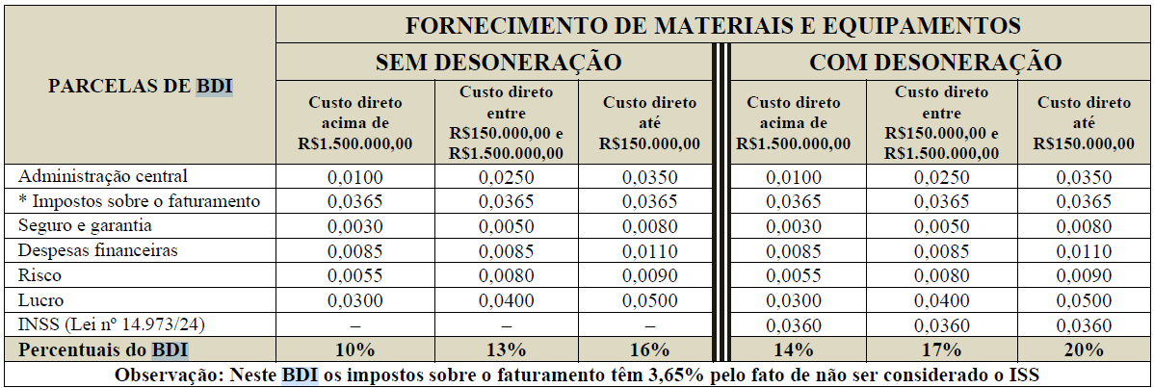
 |  | Valor do Orçamento SEM DESONERAÇÃO | Valor do Orçamento COM DESONERAÇÃO

 |  | R$ 1,512,856.51 | R$ 1,442,222.21

 | Tipo de Obra | FORNECIMENTO DE MATERIAIS E EQUIPAMENTOS
 | Parcelas do BDI | SEM DESONERAÇÃO | COM DESONERAÇÃO
 |  | Custo direto acima de R$1.500.000,00 | Custo direto entre R$150.000,00 e R$1.500.000,00
 | Administração Central | 0.0100 | 0.0100
 | ** Impostos sobre o faturamento | 0.0365 | 0.0365
 | Seguro garantia | 0.0030 | 0.0030
 | Despesas financeiras | 0.0085 | 0.0085
 | Risco | 0.0055 | 0.0055
 | Lucro | 0.0300 | 0.0300
 | INSS (Lei 13161/15) | 0.0000 | 0.0360
 | Percentuais do BDI | 10% | 14%

